Примеры расчетов блоков
Примеры простых блоков
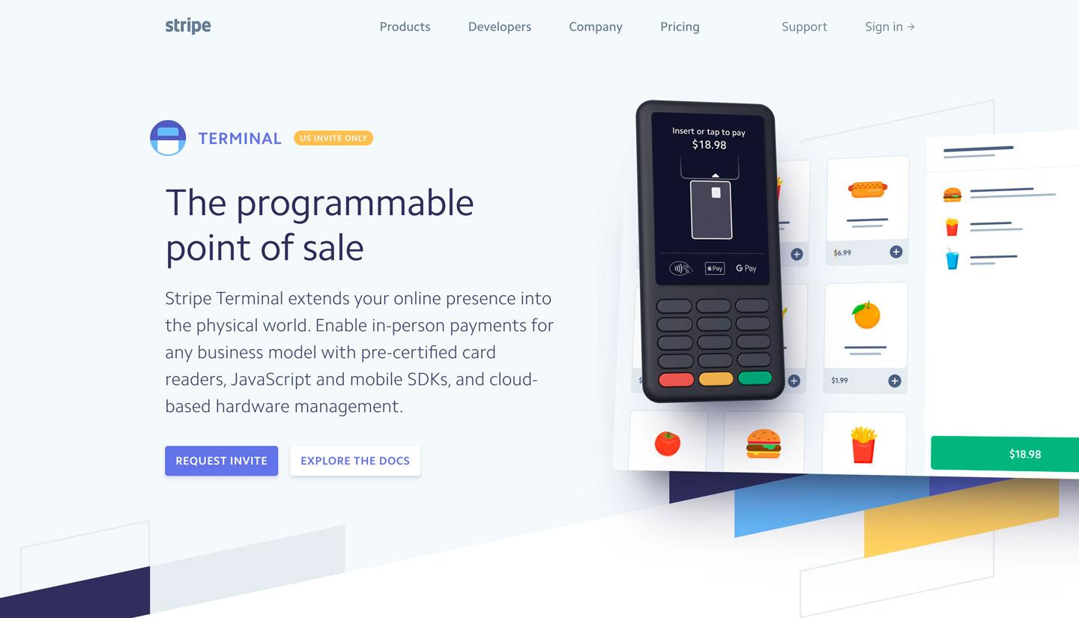 |  | 

Стоимость: от 500 до 1000 рублей в зависимости от сложности

Примеры интерактивных блоков
 | 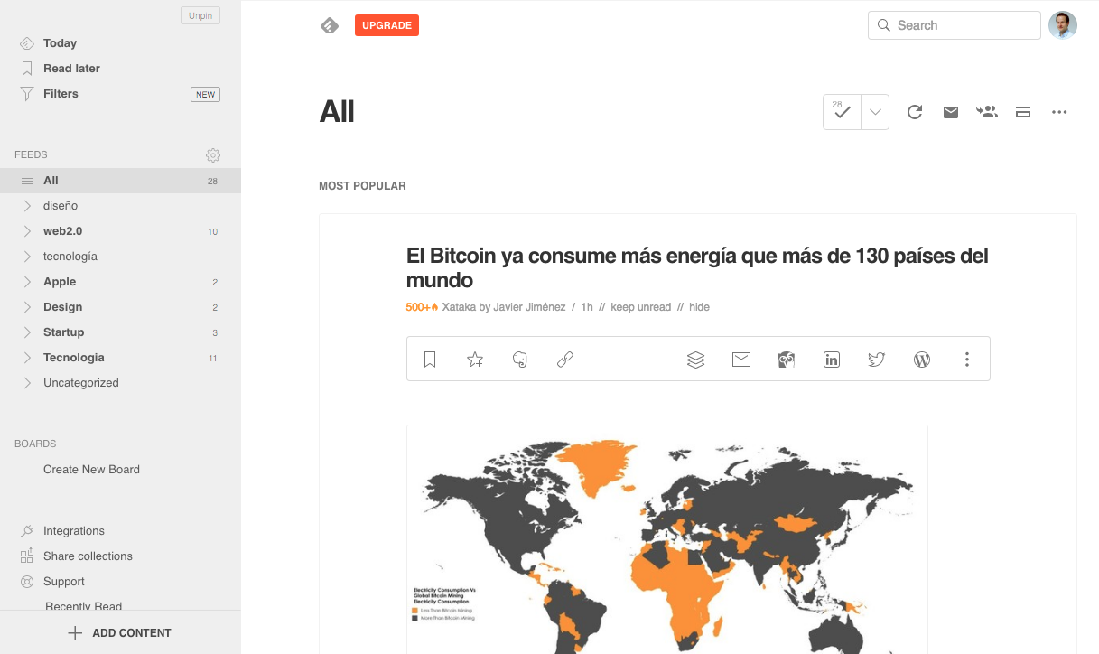 | 